Sheet1
初表-大致方向(非最终方案)

 | 游戏主题 | 中元节(道教)

 |  |  | 游戏流程时间 | 10-20分钟
 | 寓意及相关习俗
整个游戏是以从河流下游到河流上游的一段路程来展开的 先说下设定 地官会打开地狱之门把所有鬼魂放出 陆地为阳河流为阴 那么就把地狱大门设定在河流上游 鬼魂分恶鬼和善鬼之分 河灯可以引导鬼魂找到自己的归属 而 故事呢大概就是 主角家人逝去 传闻在中元之夜打开 为了能让自己的家人可以找到自己的归宿 主角必须跑到上游去放河灯 以引导自己的家人灵魂回到家中 途中玩法比较简单 遇到恶鬼想办法避开 遇到善鬼可以选择帮助或不帮助 帮助善鬼可以突出一个普渡博爱的思想 而恶鬼遇见的方式也是可以多样的 参考了一下中元节禁忌 1:八字轻的人不要夜游或人少的地方->背景已经设定了在夜晚出行了 可以遇到恶魂的条件 2->乱踩冥纸 这会找来鬼魂 3->当走在人也稀少的时候觉得好像有人再叫你，不要轻易回头 4->不要下水,会被拖入水鬼拖入水中 5->不随便捡路边的钱，这钱是用来买通牛头马面的 恶鬼的影响也就只是单纯的追逐战 主角只需要躲藏即可 被抓到了的话 就是读点重来了 整个游戏场景呢 从城市->郊区->森林逐步替换 而善鬼就是普通的亡魂 有陆地上讨馒头的饿鬼 和 在水中迷失了方向的亡魂, 帮助他们在非故事剧情上可以在后面设计成某些遍历通关的途径或者是遇到被恶鬼抓的一瞬间用来抵命 在故事剧情上可以在结局主角到达上流的时候有什么特殊的发展等等

 | 故事主线 | 主角为了帮助家人的灵魂回到家中到上游放河灯引导灵魂回归 途中遇到各种亡魂做善恶抉择

 | 故事大致流程 | 故事从家中出发 夜间主角携带1个(3个 若时间充裕)河灯前往上游 游戏过程中与场景某些元素互动已搭建前行的道路 游戏途中的NPC分为两种 一为为恶魂(已定) 会对玩家进行追逐 玩家需要利用地图元素躲避或者消除恶魂 恶魂并不一定直接刷在地图上 也可由玩家因某些原因触发恶魂的刷新 触发条件参考禁忌习俗 二为水中的亡魂 善恶则有玩家自己决定 因为只携带了1（3）个河灯 所以设置相应的数量 当玩家接触到水中的亡魂时 转场进入该亡魂生前的事段(此处可控制亡魂)用于给玩家判断善恶是非 避免生硬的选关环节 当插叙完成后 由玩家决定是否将手中唯一(或不唯一)的灯送向亡魂用于指导亡魂的归家之路或不是归家而是另一目的地(赎罪?) 当到达上游时 将根据玩家曾所作的善恶抉择进行相应展开(结局没想到)

 | 游戏玩法 | 横板解密游戏 附带道德选择

 | 游戏表达思想 | 善恶有报

 | 开发难点 | 美工场景需求大

i |  | 人物骨骼动画

 |  | 事件触发系统

 |  | 屏幕特效以及场景光效(优先级底)

i
 | A类 | 纸片风

 | 参考 |   

 | B类 | 黑白剪影

 | 参考 | 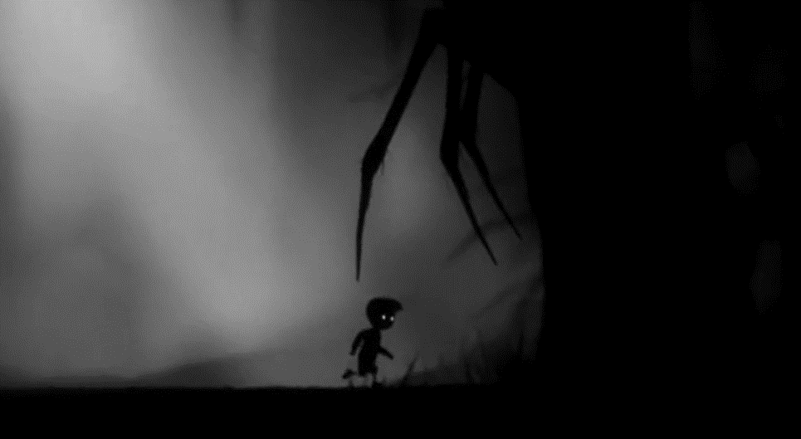 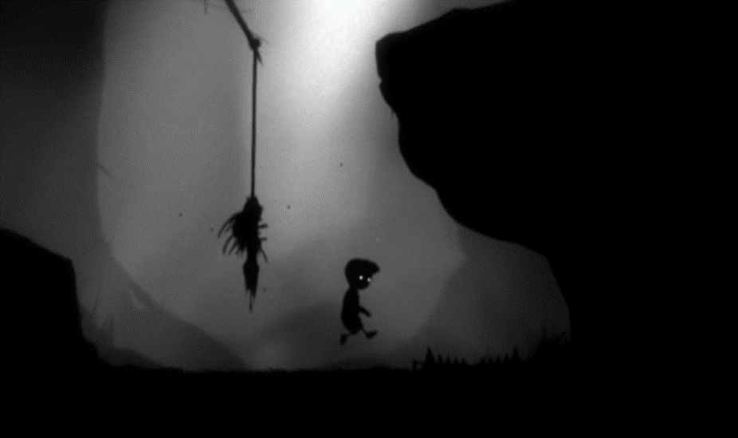

 | C类 | 黑白剪影+环境色+灯色

 | 参考 | 